Module
Module

1. Cấu trúc module

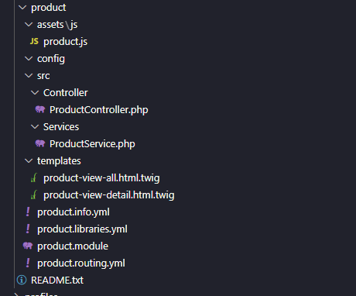

 | asset | nơi chứa file js, css

 | src
 |  | Controller
 |  |  | Call services và trả kết quả ra views (templates)

 |  | Services
 |  |  | Thao tác với DB, trả về kết quả truy vấn phục vụ cho Controller

 | templates
 |  | Chứa các files view

Vd: Controller

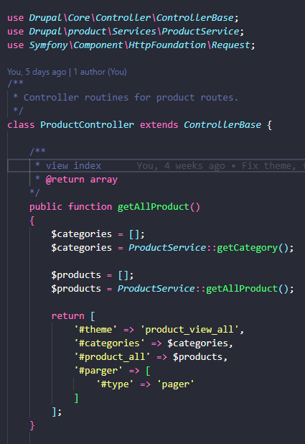

Vd: Services tương ứng

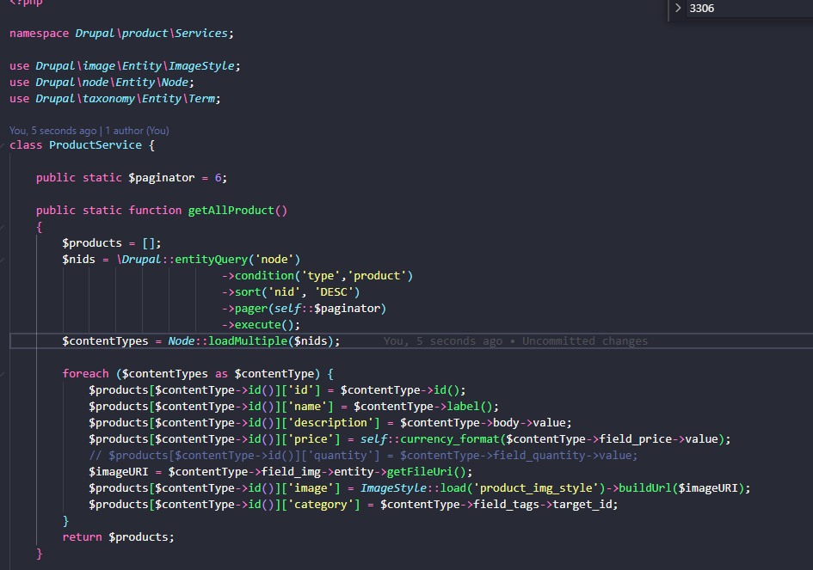

2. Sơ lược về file route trong module

 | vd: order.routing.yml

 | order.check-out : name của router
 | path: url
 | _controller : địa chỉ function chỉ định
 | _access: 'TRUE' |  | không phân quyền
 | no_cache: 'TRUE' không lưu cache

Form
Form trong drupal

 | Gồm 4 phần chính

1. Form ID

2. Build form, đây là nơi chứa cấu trúc form

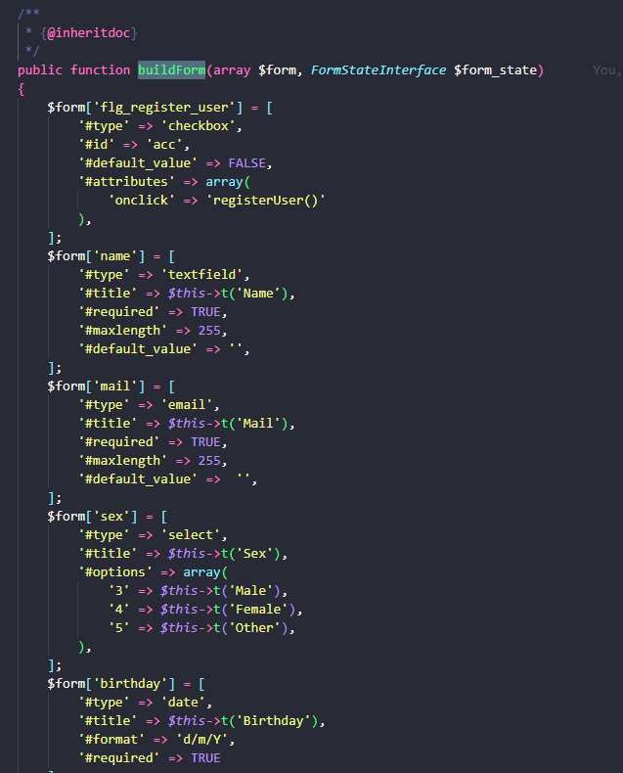

3. Validate form
 | Khi submit form, mặc định hàm này sẽ được call đầu tiên
 | Chúng ta sẽ thực hiện validate ở đây

 | 1 số hàm thông dụng

 | user_load_by_mail($mail) return TRUE/FALSE | Check trùng lập mail

 | user_load_by_name($name) return TRUE/FALSE | Check trùng lập username

4. Hàm submit form

 | Sau khi vượt qua validate, thì hàm này sẽ được thực thi.

5. Sử dung form từ controller

Theme
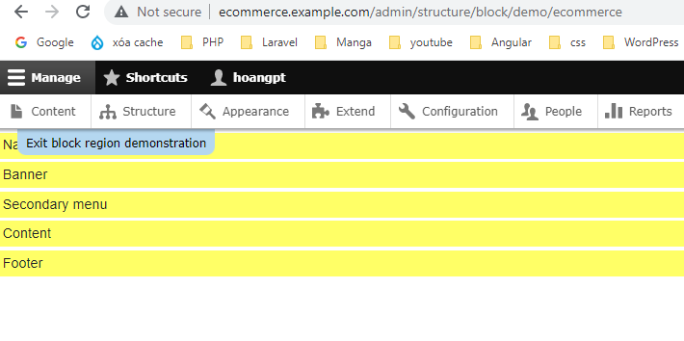
Theme

1. lưu ý về theme

 | File core html.html.twig |  | file này như là file index của cakePhp, luôn chạy vào file này

 | Vì vậy, nếu muốn custom theme của mình, thì cần override file này lại.

 | Cấu trúc:
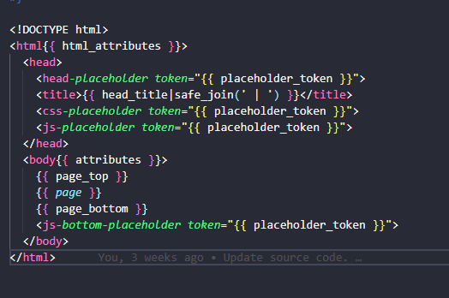

 | page top : | Chính là phần admin

 | page : | Là phần bao gồm các block region đã khai báo (Về region xem bài viết Hd drupal )

 |  | Cách xem thủ công trên admin : |  | truy cập link /admin/structure/block

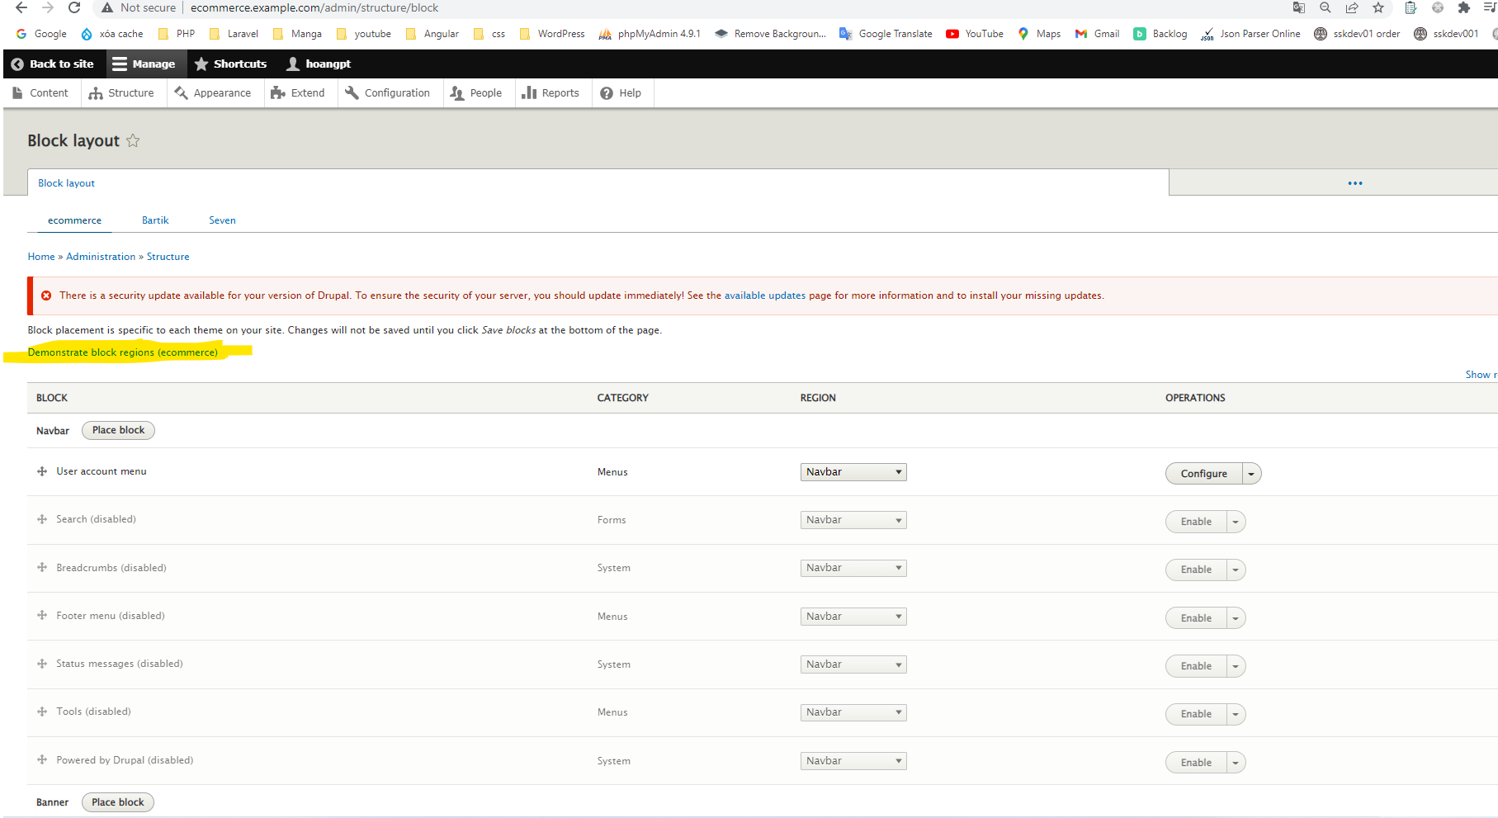

 |  | Click Demonstrate block regions

 |  | Và đây là region của trang web.

Query
Một số cách truy vấn trong Drupal

1. entity Query, get Product

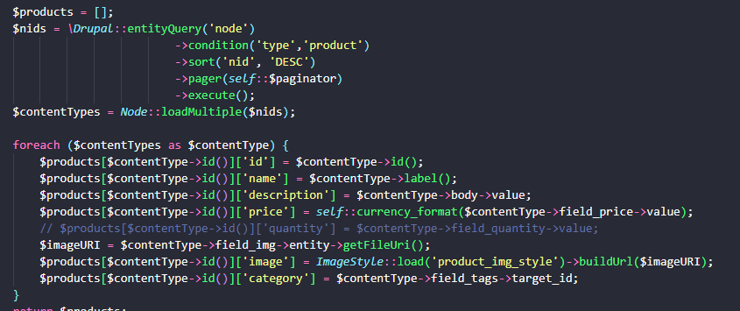

2. get product by category

3. get category by taxynomy

 | Lưu ý: category | chính là tên của danh mục được tạo trong taxynomy

4. query database

 | Select all

 | Cú pháp join

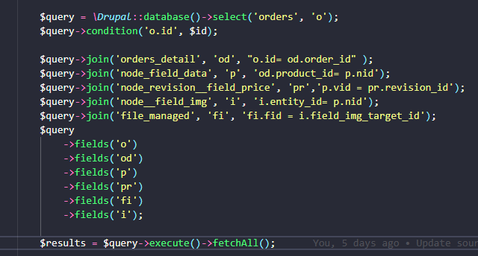

 | * Note : file_managed là bảng chứa URL của img

 | Insert

 | Update

 | Transaction

 | Đóng transaction

 | Connect DB

 | Close Connect DB

